Лист1
 |  |  | г.Иваново, пр.Текстильщиков, д.80А
 |  |  | тел: +7(930)340-53-01; +7(920)353-27-34
 |  |  | textileiv@mail.ru |  | http://www.textileiv.ru/

Наименование | Размер | Артикул | Материал | от 5.000 р. | от 15.000 р. | от 20.000 р. | от 30.000 р. | Фото
Пижама new! | 42-52 | 206 | Интерлок | 280.00р. | 277.20р. | 274.40р. | 271.60р. | 
Пижама | 42-56 | 192 | Кулирка | 400.00р. | 396.00р. | 392.00р. | 388.00р. | 
Пижама | 46-60 | 182 | Футер | 300.00р. | 297.00р. | 294.00р. | 291.00р. | 
Пижама | 44-54 | 174 | Кулирка | 190.00р. | 188.10р. | 186.20р. | 184.30р. | 
Пижама | 44-54 | 133А | Кулирка | 160.00р. | 158.40р. | 156.80р. | 155.20р. | 
Пижама | 44-54 | 414 | Интерлок пенье | 290.00р. | 287.10р. | 284.20р. | 281.30р. | 
Пижама | 44-54 | 415 | Интерлок пенье | 285.00р. | 282.15р. | 279.30р. | 276.45р. | 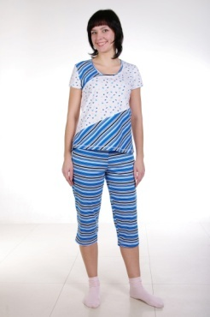
Пижама | 44-54 | 402 | Кулирка | 175.00р. | 173.25р. | 171.50р. | 169.75р. | 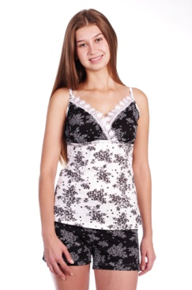
Пижама | 44-54 | 405 | Кулирка | 185.00р. | 183.15р. | 181.30р. | 179.45р. | 

